Sheet1
 | Smile | Label
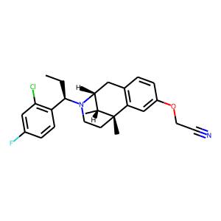 | c1([C@H](N2[C@@H]3Cc4c(cc(OCC#N)cc4)[C@](C)(CC2)[C@@H]3C)CC)c(Cl)cc(F)cc1 | 0.17224060893
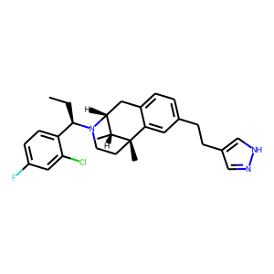 | C1[C@H]2N([C@H](CC)c3ccc(F)cc3Cl)CC[C@](C)([C@@H]2C)c2cc(CCc3c[nH]nc3)ccc21 | 0.17610689402
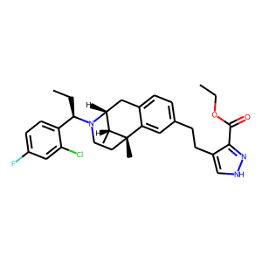 | C1[C@@]2(C)c3cc(CCc4c(C(=O)OCC)n[nH]c4)ccc3C[C@H]([C@H]2C)N([C@H](CC)c2ccc(F)cc2Cl)C1 | 0.17769895792
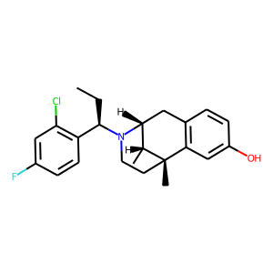 | C[C@@H]1[C@H]2Cc3c(cc(O)cc3)[C@]1(C)CCN2[C@H](CC)c1c(Cl)cc(F)cc1 | 0.17962463796
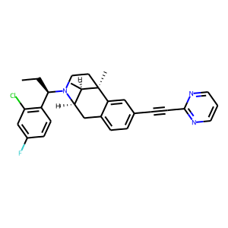 | C[C@]12[C@H](C)[C@H](N([C@@H](c3c(Cl)cc(F)cc3)CC)CC1)Cc1ccc(C#Cc3ncccn3)cc12 | 0.18061975539
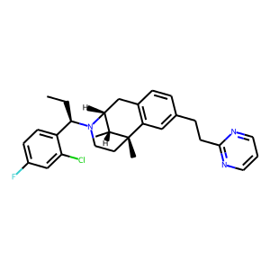 | C1CN([C@H](CC)c2ccc(F)cc2Cl)[C@@H]2Cc3c(cc(CCc4ncccn4)cc3)[C@@]1(C)[C@@H]2C | 0.18546690345
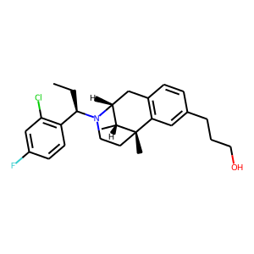 | Fc1cc(Cl)c([C@@H](CC)N2[C@@H]3Cc4c(cc(CCCO)cc4)[C@@](C)([C@@H]3C)CC2)cc1 | 0.19180174172
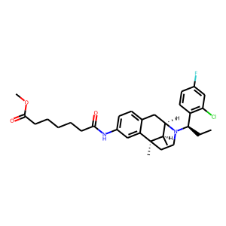 | C(CCC(=O)Nc1ccc2c(c1)[C@]1(C)CCN([C@H](CC)c3c(Cl)cc(F)cc3)[C@@H]([C@H]1C)C2)CCC(=O)OC | 0.19181512296
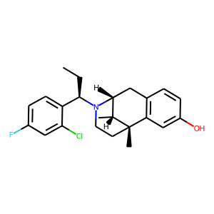 | c1(F)ccc([C@H](N2[C@@H]3Cc4c(cc(O)cc4)[C@@](C)([C@@H]3C)CC2)CC)c(Cl)c1 | 0.19808576405
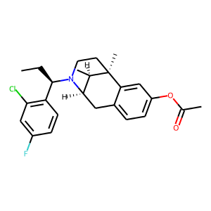 | [C@H](c1c(Cl)cc(F)cc1)(CC)N1CC[C@]2(C)[C@H](C)[C@H]1Cc1ccc(OC(=O)C)cc12 | 0.20512083471
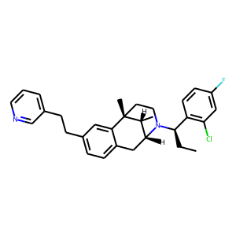 | C(Cc1ccc2c(c1)[C@@]1(C)[C@H](C)[C@H](N([C@@H](c3c(Cl)cc(F)cc3)CC)CC1)C2)c1cccnc1 | 0.20655236542
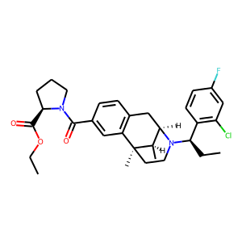 | O(CC)C([C@H]1CCCN1C(=O)c1cc2c(cc1)C[C@H]1N([C@H](CC)c3c(Cl)cc(F)cc3)CC[C@]2(C)[C@@H]1C)=O | 0.20756112933
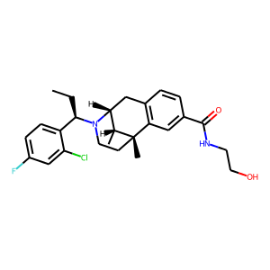 | c1(C(=O)NCCO)cc2c(cc1)C[C@H]1N([C@H](CC)c3ccc(F)cc3Cl)CC[C@]2(C)[C@@H]1C | 0.20965987146
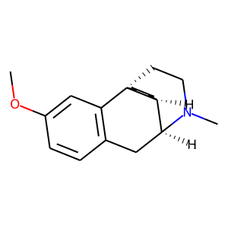 | C1c2c(cc(OC)cc2)[C@]23CCN(C)[C@@H]1[C@@H]2CCCC3 | 0.21375705004
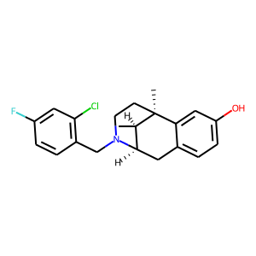 | C1C[C@]2(C)[C@H](C)[C@@H](Cc3ccc(O)cc32)N1Cc1c(Cl)cc(F)cc1 | 0.21602805555
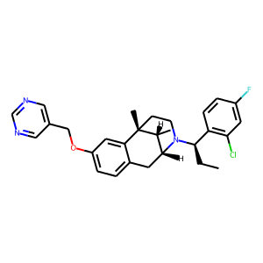 | c1(COc2ccc3c(c2)[C@]2(C)CCN([C@@H](c4c(Cl)cc(F)cc4)CC)[C@H](C3)[C@H]2C)cncnc1 | 0.21697930694
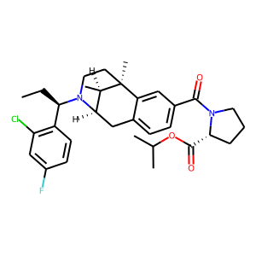 | CC[C@@H](N1CC[C@]2(C)[C@H](C)[C@H]1Cc1ccc(C(N3CCC[C@@H]3C(OC(C)C)=O)=O)cc12)c1c(Cl)cc(F)cc1 | 0.21893489957
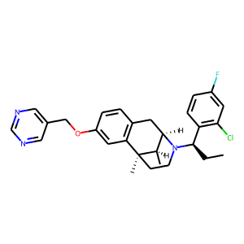 | c1ncc(COc2cc3c(cc2)C[C@@H]2[C@@H](C)[C@@]3(C)CCN2[C@H](CC)c2c(Cl)cc(F)cc2)cn1 | 0.22267824113
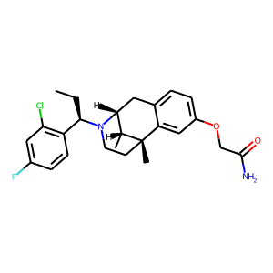 | C1N([C@H](CC)c2c(Cl)cc(F)cc2)[C@H]2[C@@H](C)[C@](C)(c3cc(OCC(N)=O)ccc3C2)C1 | 0.22868273258
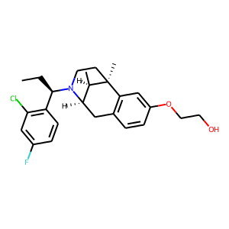 | [C@@H]12[C@@H](C)[C@@](C)(CCN1[C@@H](c1c(Cl)cc(F)cc1)CC)c1c(ccc(OCCO)c1)C2 | 0.23001858592
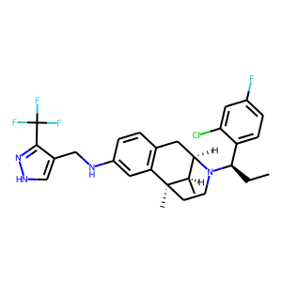 | FC(F)(F)c1n[nH]cc1CNc1cc2c(cc1)C[C@H]1N([C@H](CC)c3ccc(F)cc3Cl)CC[C@]2(C)[C@@H]1C | 0.23059513271
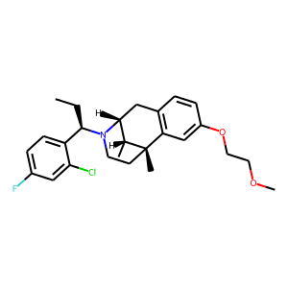 | C1c2c(cc(OCCOC)cc2)[C@@]2(C)[C@H](C)[C@@H]1N([C@@H](c1ccc(F)cc1Cl)CC)CC2 | 0.23425952196
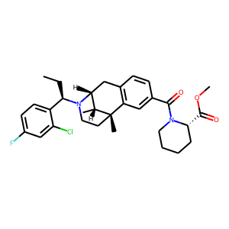 | [C@]12(C)CCN([C@@H](c3ccc(F)cc3Cl)CC)[C@H](Cc3c1cc(C(=O)N1CCCC[C@H]1C(=O)OC)cc3)[C@H]2C | 0.23717971146
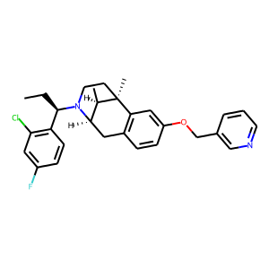 | c1(F)cc(Cl)c([C@@H](CC)N2CC[C@@]3(C)c4c(ccc(OCc5cnccc5)c4)C[C@@H]2[C@H]3C)cc1 | 0.2435960114
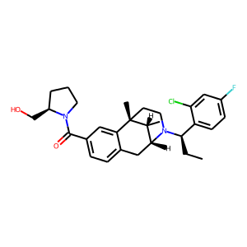 | [C@@H]1(CO)N(C(=O)c2ccc3c(c2)[C@@]2(C)[C@H](C)[C@@H](C3)N([C@H](CC)c3ccc(F)cc3Cl)CC2)CCC1 | 0.24822206497
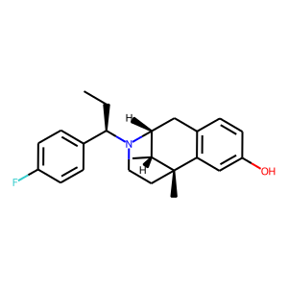 | [C@@H]12Cc3c(cc(O)cc3)[C@@](C)([C@@H]1C)CCN2[C@@H](c1ccc(F)cc1)CC | 0.25205347836
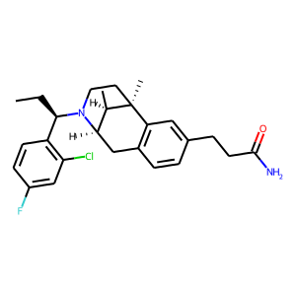 | c1cc([C@@H](CC)N2CC[C@@]3(C)c4c(ccc(CCC(N)=O)c4)C[C@@H]2[C@H]3C)c(Cl)cc1F | 0.25242865384
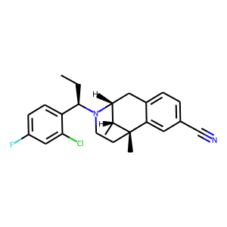 | [C@@H]1(C)[C@@H]2N([C@@H](c3ccc(F)cc3Cl)CC)CC[C@@]1(C)c1cc(C#N)ccc1C2 | 0.25796386003
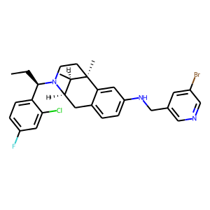 | CC[C@H](c1ccc(F)cc1Cl)N1CC[C@]2(C)[C@H](C)[C@H]1Cc1ccc(NCc3cncc(Br)c3)cc12 | 0.26099675596
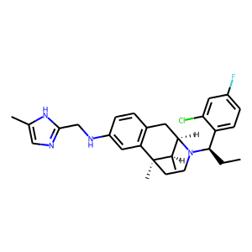 | C(c1ncc(C)[nH]1)Nc1cc2c(cc1)C[C@H]1N([C@H](CC)c3ccc(F)cc3Cl)CC[C@]2(C)[C@@H]1C | 0.27208670676
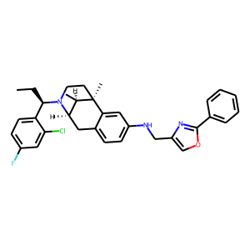 | Clc1cc(F)ccc1[C@@H](CC)N1[C@@H]2Cc3ccc(NCc4nc(-c5ccccc5)oc4)cc3[C@](C)(CC1)[C@@H]2C | 0.27449779212
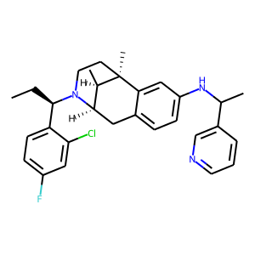 | C1c2ccc(NC(C)c3cnccc3)cc2[C@@]2(C)[C@H](C)[C@@H]1N([C@@H](c1ccc(F)cc1Cl)CC)CC2 | 0.27459940016
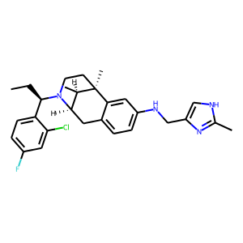 | CC[C@H](c1ccc(F)cc1Cl)N1[C@@H]2Cc3ccc(NCc4c[nH]c(C)n4)cc3[C@](C)(CC1)[C@@H]2C | 0.2765308708
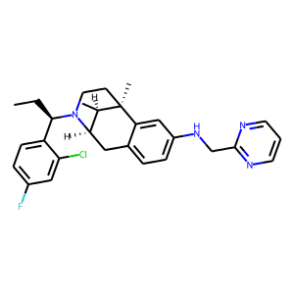 | C1[C@]2(C)[C@H](C)[C@@H](Cc3ccc(NCc4ncccn4)cc32)N([C@H](CC)c2ccc(F)cc2Cl)C1 | 0.27792190015
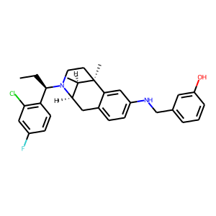 | N1([C@H](CC)c2c(Cl)cc(F)cc2)CC[C@]2(C)[C@H](C)[C@H]1Cc1ccc(NCc3cccc(O)c3)cc12 | 0.28009996414
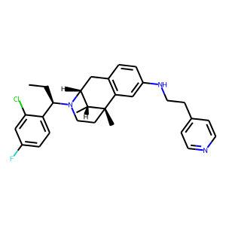 | c1c(F)cc(Cl)c([C@@H](CC)N2[C@@H]3Cc4c(cc(NCCc5ccncc5)cc4)[C@](C)(CC2)[C@@H]3C)c1 | 0.28109665215
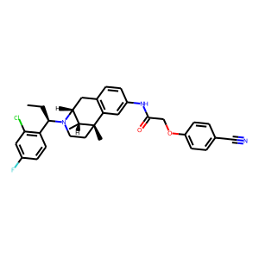 | [C@@]12(C)[C@H](C)[C@@H](Cc3c1cc(NC(=O)COc1ccc(C#N)cc1)cc3)N([C@H](CC)c1c(Cl)cc(F)cc1)CC2 | 0.28368735313
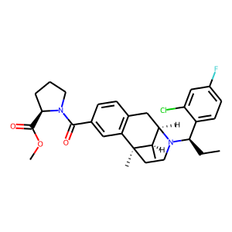 | C(c1cc2c(cc1)C[C@@H]1[C@@H](C)[C@@]2(C)CCN1[C@@H](c1ccc(F)cc1Cl)CC)(=O)N1[C@@H](C(OC)=O)CCC1 | 0.28401684165
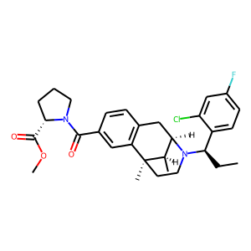 | C1CC[C@@H](C(=O)OC)N1C(c1cc2c(cc1)C[C@@H]1[C@@H](C)[C@@]2(C)CCN1[C@@H](c1ccc(F)cc1Cl)CC)=O | 0.28401684165
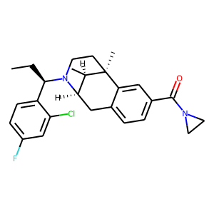 | Clc1cc(F)ccc1[C@@H](CC)N1[C@@H]2Cc3ccc(C(=O)N4CC4)cc3[C@](C)(CC1)[C@@H]2C | 0.28433564305
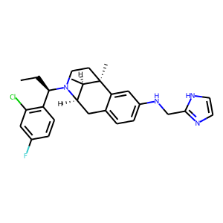 | N1([C@H](CC)c2c(Cl)cc(F)cc2)CC[C@]2(C)[C@H](C)[C@H]1Cc1ccc(NCc3[nH]ccn3)cc12 | 0.28725650311
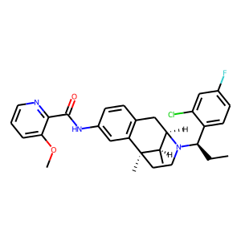 | O=C(c1ncccc1OC)Nc1cc2c(cc1)C[C@@H]1[C@@H](C)[C@@]2(C)CCN1[C@H](CC)c1ccc(F)cc1Cl | 0.29288483858
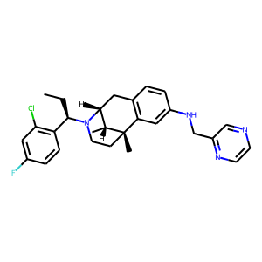 | c1(F)cc(Cl)c([C@H](N2[C@@H]3Cc4c(cc(NCc5nccnc5)cc4)[C@](C)(CC2)[C@@H]3C)CC)cc1 | 0.29504478574
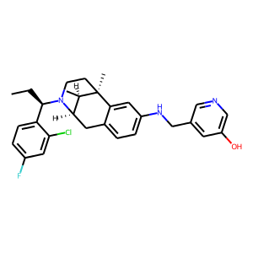 | [C@]12(C)CCN([C@H](CC)c3ccc(F)cc3Cl)[C@H](Cc3ccc(NCc4cc(O)cnc4)cc31)[C@H]2C | 0.29624731541
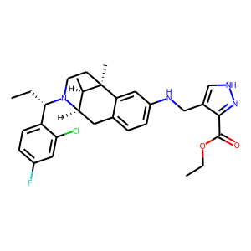 | c12c(ccc(NCc3c[nH]nc3C(OCC)=O)c1)C[C@H]1N([C@@H](CC)c3ccc(F)cc3Cl)CC[C@]2(C)[C@@H]1C | 0.29628786147
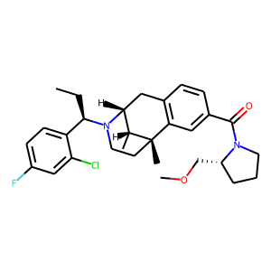 | C1c2c(cc(C(=O)N3CCC[C@@H]3COC)cc2)[C@]2(C)CCN([C@@H](c3ccc(F)cc3Cl)CC)[C@H]1[C@H]2C | 0.30163224638
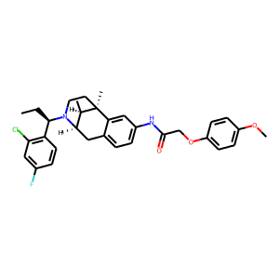 | [C@@]12(C)CCN([C@H](CC)c3c(Cl)cc(F)cc3)[C@@H]([C@H]1C)Cc1ccc(NC(=O)COc3ccc(OC)cc3)cc12 | 0.30227990448
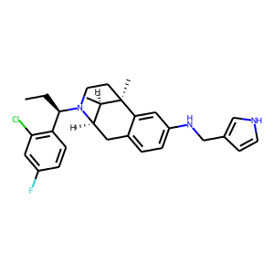 | c1(Cl)c([C@H](N2CC[C@]3(C)[C@H](C)[C@H]2Cc2ccc(NCc4c[nH]cc4)cc23)CC)ccc(F)c1 | 0.30238574147
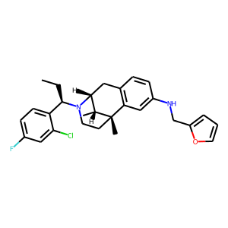 | [C@]12(C)CCN([C@H](CC)c3ccc(F)cc3Cl)[C@H](Cc3c1cc(NCc1ccco1)cc3)[C@H]2C | 0.30728922486
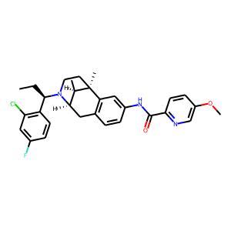 | c1cc(F)cc(Cl)c1[C@@H](CC)N1[C@H]2[C@@H](C)[C@](C)(c3c(ccc(NC(c4ncc(OC)cc4)=O)c3)C2)CC1 | 0.30997291505
 | C[C@@H]1[C@@H]2N([C@H](CC)c3c(Cl)cc(F)cc3)CC[C@@]1(C)c1cc(NCc3c(O)nccc3)ccc1C2 | 0.31474460959
 | c1(C)cc(CNc2ccc3c(c2)[C@]2(C)CCN([C@H](CC)c4ccc(F)cc4Cl)[C@H](C3)[C@H]2C)cnc1 | 0.31629340053
 | c1(Cl)c([C@H](CC)N2CC[C@@]3(C)[C@@H](C)[C@@H]2Cc2ccc(NCc4c(C(OCC)=O)n[nH]c4)cc23)ccc(F)c1 | 0.31796323061
 | Clc1cc(F)ccc1[C@@H](CC)N1[C@@H]2Cc3c(cc(NCc4cccnc4Br)cc3)[C@](C)(CC1)[C@@H]2C | 0.31882791519
 | c1c(F)ccc([C@H](N2CC[C@]3(C)[C@H](C)[C@H]2Cc2ccc(NCc4cn[nH]c4)cc23)CC)c1Cl | 0.3199983418
 | c1cnc(OC)c(CNc2ccc3c(c2)[C@]2(C)CCN([C@H](CC)c4c(Cl)cc(F)cc4)[C@@H]([C@H]2C)C3)c1 | 0.32211096287
 | C1[C@]2(C)[C@H](C)[C@H](N([C@H](CC)c3ccc(F)cc3Cl)C1)Cc1ccc(NC)cc12 | 0.32385416627
 | c1c2c(cc(NCc3cc(CO)ccc3)c1)[C@]1(C)CCN([C@@H](c3c(Cl)cc(F)cc3)CC)[C@H](C2)[C@H]1C | 0.32397175431
 | CC[C@H](c1c(Cl)cc(F)cc1)N1[C@H]2[C@@H](C)[C@](C)(c3c(ccc(NCc4ccccc4OC)c3)C2)CC1 | 0.32634307146
 | c1(F)cc(Cl)c([C@H](N2CC[C@@]3(C)c4cc(NCCc5cccnc5)ccc4C[C@@H]2[C@H]3C)CC)cc1 | 0.3269346714
 | C1[C@]2(C)[C@H](C)[C@H](N([C@H](CC)c3c(Cl)cc(F)cc3)C1)Cc1ccc(NCc3c(C)n[nH]c3)cc12 | 0.33120622039
 | c12cc(NCc3c(Cl)nccc3Cl)ccc1C[C@@H]1[C@@H](C)[C@@]2(C)CCN1[C@H](CC)c1ccc(F)cc1Cl | 0.33164420724
 | c1c(F)cc(Cl)c([C@H](N2[C@H]3[C@@H](C)[C@](C)(c4c(ccc(NCc5ncoc5)c4)C3)CC2)CC)c1 | 0.33174488544
 | c1c(F)cc(Cl)c([C@H](N2CC[C@@]3(C)c4cc(NCc5ncccn5)ccc4C[C@@H]2[C@H]3C)CC)c1 | 0.33295903206
 | N(c1ccc2c(c1)[C@]1(C)CCN([C@@H](c3ccc(F)cc3Cl)CC)[C@H](C2)[C@H]1C)Cc1c(C(=O)OC)n[nH]c1 | 0.33308210373
 | N1([C@H](CC)c2ccc(F)cc2Cl)[C@H]2[C@@H](C)[C@](C)(c3c(ccc(NCc4cnccc4OC)c3)C2)CC1 | 0.33360248804
 | c1(F)ccc([C@H](N2[C@@H]3Cc4c(cc(NCc5ccncc5)cc4)[C@@](C)([C@@H]3C)CC2)CC)c(Cl)c1 | 0.33384189606
 | Clc1c([C@@H](CC)N2[C@@H]3Cc4c(cc(NCc5c(OC)c(OC)ccc5)cc4)[C@](C)(CC2)[C@@H]3C)ccc(F)c1 | 0.33645976186
 | c1cc(NCc2cnccc2C)cc2c1C[C@H]1N([C@@H](c3c(Cl)cc(F)cc3)CC)CC[C@]2(C)[C@@H]1C | 0.33674073219
 | C[C@H]1[C@@]2(C)CCN([C@@H](c3ccc(F)cc3Cl)CC)[C@@H]1Cc1c2cc(NCc2c(OC)nc(OC)nc2)cc1 | 0.34036768079
 | C(C)[C@@H](N1[C@H]2[C@@H](C)[C@](C)(c3cc(NCC#N)ccc3C2)CC1)c1c(Cl)cc(F)cc1 | 0.34122607112
 | [C@@H]12Cc3ccc(NCc4cncc(OC)c4)cc3[C@@](C)([C@@H]1C)CCN2[C@H](CC)c1c(Cl)cc(F)cc1 | 0.34179134369
 | c1c(CNc2cc3c(cc2)C[C@H]2N([C@@H](c4ccc(F)cc4Cl)CC)CC[C@]3(C)[C@@H]2C)cncn1 | 0.3433737278
 | N(c1ccc2c(c1)[C@]1(C)CCN([C@@H](c3c(Cl)cc(F)cc3)CC)[C@@H]([C@H]1C)C2)Cc1c(OC)ccnc1Cl | 0.34401112199
 | C1[C@@]2(C)c3cc(NCc4ncccn4)ccc3C[C@@H](N([C@H](CC)c3c(Cl)cc(F)cc3)C1)[C@H]2C | 0.34568043351
 | C1N([C@H](CC)c2ccc(F)cc2Cl)[C@H]2[C@@H](C)[C@](C)(c3c(ccc(NCc4ncsc4)c3)C2)C1 | 0.34605976343
 | N1([C@@H](c2ccc(F)cc2Cl)CC)CC[C@]2(C)[C@H](C)[C@H]1Cc1c2cc(NCc2ncccc2OC)cc1 | 0.34613752961
 | c1c2c(cc(NCc3cccnc3)c1)[C@]1(C)CCN([C@@H](c3c(Cl)cc(F)cc3)CC)[C@H](C2)[C@H]1C | 0.34725748897
 | c1(F)cc(Cl)c([C@H](N2[C@@H]3Cc4ccc(NCc5cc(C#N)ccc5)cc4[C@@](C)([C@@H]3C)CC2)CC)cc1 | 0.34727571607
 | c1(Nc2c(C=O)c(Cl)nc(SC)n2)ccc2c(c1)[C@@]1(C)[C@H](C)[C@@H](C2)N([C@@H](c2c(Cl)cc(F)cc2)CC)CC1 | 0.3486017704
 | [C@H](CC)(N1CC[C@]2(C)[C@H](C)[C@H]1Cc1ccc(NCc3c(C)nccc3)cc12)c1c(Cl)cc(F)cc1 | 0.34891555905
 | c1cc2c(cc1NCc1c(N3CCCC3)nccc1)[C@]1(C)CCN([C@@H](c3ccc(F)cc3Cl)CC)[C@H](C2)[C@H]1C | 0.34921194315
 | c1c(F)cc(Cl)c([C@@H](CC)N2CC[C@@]3(C)c4cc(NCc5c[nH]nc5C(OCC)=O)ccc4C[C@@H]2[C@H]3C)c1 | 0.35032550097
 | c12cc(NCc3c[nH]nc3C(=O)OCC)ccc1C[C@@H]1[C@@H](C)[C@@]2(C)CCN1[C@@H](c1ccc(F)cc1Cl)CC | 0.35033052564
 | c1c(NCc2cn[nH]c2)cc2c(c1)C[C@H]1N([C@@H](c3ccc(F)cc3Cl)CC)CC[C@]2(C)[C@@H]1C | 0.3527112484
 | c1c(OC)ccc(CNc2ccc3c(c2)[C@@]2(C)[C@H](C)[C@H](N([C@H](CC)c4c(Cl)cc(F)cc4)CC2)C3)c1OC | 0.35377312899
 | c1cnc(CNc2ccc3c(c2)[C@@]2(C)[C@H](C)[C@H](N([C@@H](c4c(Cl)cc(F)cc4)CC)CC2)C3)o1 | 0.35635109544
 | c1(Cl)cc(F)ccc1[C@H](N1[C@H]2[C@@H](C)[C@@](C)(CC1)c1c(ccc(NCc3ccccc3)c1)C2)CC | 0.35699935555
 | N1([C@@H](c2ccc(F)cc2Cl)CC)CC[C@@]2(C)c3c(ccc(NCCc4ccccn4)c3)C[C@@H]1[C@H]2C | 0.35748829842
 | c12c(cc(NCC#N)cc1)[C@@]1(C)[C@H](C)[C@H](N([C@@H](c3c(Cl)cc(F)cc3)CC)CC1)C2 | 0.3608802557
 | c1(CNc2cc3c(cc2)C[C@@H]2[C@@H](C)[C@@]3(C)CCN2[C@@H](c2c(Cl)cc(F)cc2)CC)ccc(O)nc1 | 0.36181204915
 | c1(F)cc(Cl)c([C@H](CC)N2CC[C@@]3(C)[C@@H](C)[C@@H]2Cc2ccc(NCc4cncnc4)cc23)cc1 | 0.36983724236
 | c1c(CNc2cc3c(cc2)C[C@@H]2[C@@H](C)[C@@]3(C)CCN2[C@H](c2c(Cl)cc(F)cc2)CC)cncn1 | 0.36983724236
 | c1([C@H](N2CC[C@@]3(C)c4cc(NCc5cccs5)ccc4C[C@@H]2[C@H]3C)CC)c(Cl)cc(F)cc1 | 0.37372705936
 | C[C@@]12c3c(ccc(NCCc4cnccc4)c3)C[C@@H](N([C@@H](c3c(Cl)cc(F)cc3)CC)CC1)[C@H]2C | 0.37473162413
 | c1cc([C@H](N2[C@H]3[C@@H](C)[C@@](C)(CC2)c2c(ccc(NCc4c[nH]cn4)c2)C3)CC)c(Cl)cc1F | 0.37592479587
 | C[C@H]1[C@@]2(C)CCN([C@@H](c3c(Cl)cc(F)cc3)CC)[C@@H]1Cc1ccc(NCc3[nH]ccn3)cc12 | 0.38436670899
 | c1(Cl)cc(F)ccc1[C@@H](CC)N1CC[C@@]2(C)c3cc(NCc4ccccn4)ccc3C[C@@H]1[C@H]2C | 0.38455323577
 | o1cc(CNc2ccc3c(c2)[C@@]2(C)[C@H](C)[C@H](N([C@@H](c4ccc(F)cc4Cl)CC)CC2)C3)nc1 | 0.38530474901
 | c1(CNc2ccc3c(c2)[C@@]2(C)[C@H](C)[C@H](N([C@@H](c4ccc(F)cc4Cl)CC)CC2)C3)cocc1 | 0.3887691915
 | c1(Cl)c(CN2[C@H]3[C@@H](C)[C@](C)(c4c(ccc(NCc5ccc(OC)cc5OC)c4)C3)CC2)ccc(F)c1 | 0.38937466145
 | C1c2c(cc(NCc3ncsc3)cc2)[C@@]2(C)[C@H](C)[C@@H]1N([C@@H](c1c(Cl)cc(F)cc1)CC)CC2 | 0.40110692978
 | C([C@@H](N1CC[C@@]2(C)c3cc(NCc4ccc(OC)cc4OC)ccc3C[C@@H]1[C@H]2C)c1ccc(F)cc1Cl)C | 0.40474640131
 | c12c(ccc(NCc3cncnc3)c1)C[C@@H]1[C@@H](C)[C@@]2(C)CCN1[C@@H](c1ccc(F)cc1Cl)CC | 0.40781251192
 | n1cc(CNc2cc3c(cc2)C[C@@H]2[C@@H](C)[C@@]3(C)CCN2[C@@H](c2c(Cl)cc(F)cc2)CC)cc(C#N)c1 | 0.40864187479
 | [C@H](CC)(N1[C@H]2[C@@H](C)[C@@](C)(CC1)c1c(ccc(NCc3cccnc3)c1)C2)c1ccc(F)cc1Cl | 0.41208434105
 | c1c(F)ccc([C@@H](CC)N2[C@H]3[C@@H](C)[C@@](C)(CC2)c2c(ccc(NCc4cc(F)cnc4)c2)C3)c1Cl | 0.4124610424
 | n1c(F)c(CNc2cc3c(cc2)C[C@@H]2[C@@H](C)[C@@]3(C)CCN2[C@@H](c2ccc(F)cc2Cl)CC)ccc1 | 0.42021500468
 | c1cc2c(cc1CN(Cc1cc3ncccc3cc1)c1cc3c(cc1)C[C@H]1N([C@H](CC)c4c(Cl)cc(F)cc4)CC[C@]3(C)[C@@H]1C)nccc2 | 0.42279639244
 | c1c2c(ccc1NCc1c3c(cc[nH]3)ccc1)C[C@H]1N([C@H](CC)c3c(Cl)cc(F)cc3)CC[C@]2(C)[C@@H]1C | 0.43238279223
 | C1C[C@@]2(C)c3c(ccc(NCc4cnn(C)c4)c3)C[C@@H](N1[C@@H](c1ccc(F)cc1Cl)CC)[C@H]2C | 0.4350525558
 | C1N([C@H](CC)c2ccc(F)cc2Cl)[C@H]2[C@@H](C)[C@](C)(c3cc(NCc4cccc5[nH]ccc54)ccc3C2)C1 | 0.43854454756
 | c1cc(NC=O)cc2c1C[C@H]1N([C@H](CC)c3ccc(F)cc3Cl)CC[C@]2(C)[C@@H]1C | 0.438956815
 | c1cc([C@@H](CC)N2[C@H]3[C@@H](C)[C@@](C)(CC2)c2c(ccc(NCc4cccc5c4OCO5)c2)C3)c(Cl)cc1F | 0.43920963407
 | c1c(F)ccc([C@@H](CC)N2CC[C@]3(C)[C@H](C)[C@H]2Cc2c3cc(N)cc2)c1Cl | 0.44335352778
 | N(C)c1ncccc1CNc1ccc2c(c1)[C@@]1(C)[C@H](C)[C@H](N([C@H](CC)c3ccc(F)cc3Cl)CC1)C2 | 0.44828780293
 | c1c(Cl)c([C@H](N2CC[C@@]3(C)c4c(ccc(OCC(=O)NO)c4)C[C@@H]2[C@H]3C)CC)ccc1F | 0.45719982386
 | N1([C@@H](c2c(Cl)cc(F)cc2)CC)[C@@H]2Cc3ccc(NCc4c(N)nccc4)cc3[C@](C)(CC1)[C@@H]2C | 0.47633602023
 | c1c2c(cccn2)ccc1CNc1ccc2c(c1)[C@@]1(C)[C@H](C)[C@H](N([C@@H](c3c(Cl)cc(F)cc3)CC)CC1)C2 | 0.48217146993
 | C1C[C@]2(C)[C@H](C)[C@@H](Cc3ccc(N)cc32)N1Cc1ccc(F)cc1Cl | 0.48409707546
 | Clc1c([C@@H](CC)N2[C@@H]3Cc4ccc(N)cc4[C@@](C)([C@@H]3C)CC2)ccc(F)c1 | 0.48998297453
 | c1c([N+]([O-])=O)c(CNc2ccc3c(c2)[C@]2(C)CCN([C@H](CC)c4ccc(F)cc4Cl)[C@H](C3)[C@H]2C)ccc1 | 0.56139540672
 | c1cc([N+]([O-])=O)ccc1CNc1ccc2c(c1)[C@@]1(C)[C@H](C)[C@H](N([C@@H](c3c(Cl)cc(F)cc3)CC)CC1)C2 | 0.67942869663

